Rep
NOM : | Al-Haddad | Prénom : | Maya | Matricule: | 1980382 |  | Gr: | 1
NOM : | Kouakou | Prénom : | Cédric | Matricule: | 1851996 |  | Gr: | 1
NOM : | Zarifoglu | Prénom : | Joseph | Matricule: | 1882664 |  | Gr: | 1

Question 1
 |  |  |  |  |  |  |  |  |  |  | i | 9%
Voici un diagramme de flux monétaire couvrant une période de temps infini (le montant de 300 $ se répète à l'infini). En considérant un taux d'intérêt de 9% annuellement, capitalisé (composé) annuellement, actualisez ses flux monétaires. |  |  |  |  |  |  |  |  |  | Montants | Fact.Act1 | Fact.Act2 | Fact.Act3 | Fact.Act4 | Montants act.
 |  |  |  |  |  |  |  |  |  | 700.00 $ | 3.23972 |  |  |  | 2,267.80 $
 |  |  |  |  |  |  |  |  |  | 1,000.00 $ | 2.53129 | 0.70843 |  |  | 1,793.24 $
 |  |  |  |  |  |  |  |  |  | 300.00 $ | 11.111111111 | 0.54703 |  |  | 1,823.43 $

 |  |  |  |  |  |  |  |  |  |  |  |  | Réponse |  | 5,884.48 $

Question 2 |  |  |  |  |  |  |  |  |  |  | i1 | 8%
 |  |  |  |  |  |  |  |  |  |  | i2 | 12%
Voici un diagramme de flux monétaire qui représente deux taux d’intérêt différents couvrant une période de 24 ans. L’intérêt est capitalisé (composé) annuellement. |  |  |  |  |  |  |  |  |  | Montants | Fact.Act1 | Fact.Act2 | Fact.Act3 | Fact.Act4 | Montants act.
 |  |  |  |  |  |  |  |  |  | 2,000.00 $ |  |  |  |  | 2,000.00 $
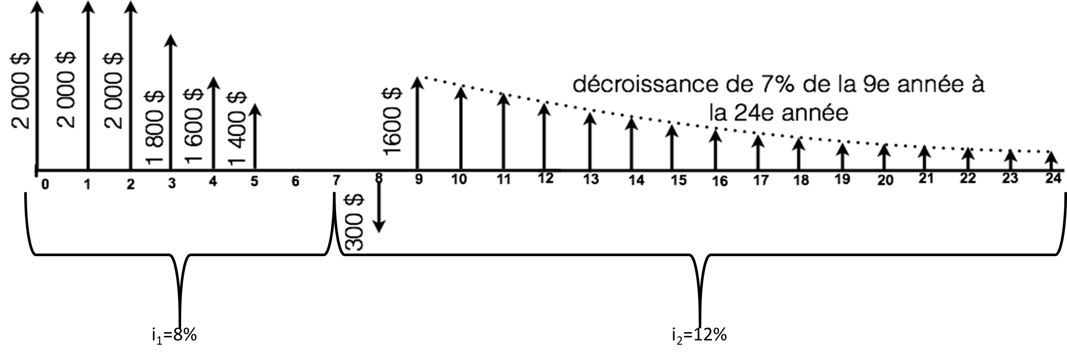
 |  |  |  |  |  |  |  |  |  | 2,000.00 $ | 0.92593 |  |  |  | 1,851.86 $
 |  |  |  |  |  |  |  |  |  | (200.00) $ | 4.65009 | 0.92593 |  |  | -861.13156674
 |  |  |  |  |  |  |  |  |  | 2,000.00 $ | 3.31213 | 0.92593 |  |  | 6133.6010618
 |  |  |  |  |  |  |  |  |  | (300.00) $ | 0.89286 | 0.58349 |  |  | -156.29246442
 |  |  |  |  |  |  |  |  |  | 1,600.00 $ | 4.9943232638 | 0.89286 | 0.58349 |  | 4163.0671521

 |  |  |  |  |  |  |  |  |  |  |  |  | Réponse |  | 13,131 $

 |  |  |  |  |  |  |  |  |  |  | i1 | 8%
 |  |  |  |  |  |  |  |  |  | Montants | Fact.Act1 | Fact.Act2 | Fact.Act3 | Fact.Act4 | Montants convert.
 |  |  |  |  |  |  |  |  |  | 2,000.00 $ | 2.08 | 1.46933 |  |  | 6,112.41 $
 |  |  |  |  |  |  |  |  |  | (200.00) $ | 6.3264 | 1.08 |  |  | (1,366.50) $
 |  |  |  |  |  |  |  |  |  | 2,000.00 $ | 4.50611 | 1.08 |  |  | 9,733.20 $
a) Calculez la valeur actualisée à l’année 0, en utilisant le moins de facteurs possibles. |  |  |  |  |  |  |  |  |  | (300.00) $ | 0.92593 |  |  |  | (277.78) $
 |  |  |  |  |  |  |  |  |  | 1,600.00 $ | 6.0573320799 | 0.92593 |  |  | 8,973.86 $

b) En considérant seulement un seul taux d’intérêt (i1=8%) pour la période de 24 ans, calculez la somme des flux monétaires à l’année 7.
 |  |  |  |  |  |  |  |  |  |  |  |  | Réponse |  | 23,175.19 $

Question 3 |  |  |  |  |  |  |  |  |  |  | i | 11%
 |  |  |  |  |  |  |  |  |  | Montants | Fact.Act1 | Fact.Act2 | Fact.Act3 | Fact.Act4 | Montants convert.
Un équipement coûte 105 000 $ à l’achat et a une durée de vie de 20 ans. À la fin de cette période, la valeur résiduelle est de 15 000 $. Les coûts d’entretien et de réparation sont de 3 000 $ la première année. Ces coûts augmentent à raison de 1 250 $ par année jusqu’à la fin de la durée de vie du véhicule. Supposez un taux d’intérêt de 11%. Quelle est l’annuité correspondant au véhicule ? |  |  |  |  |  |  |  |  |  | (105,000.00) $ | 0.12558 |  |  |  | (13,185.90) $
 |  |  |  |  |  |  |  |  |  | (3,000.00) $ |  |  |  |  | (3,000.00) $
 |  |  |  |  |  |  |  |  |  | (1,250.00) $ | 6.25898 |  |  |  | (7,823.73) $
 |  |  |  |  |  |  |  |  |  | 15,000.00 $ | 0.01558 |  |  |  | 233.70 $

 |  |  |  |  |  |  |  |  |  |  |  |  | Réponse | (23,775.93) $

Question 4 |  |  |  |  |  |  |  |  |  | 500 | 250 |  | 7200
 |  |  |  |  |  |  |  |  |  | 0.2 | 0.1 |  | 500
Le 23 décembre 2020, vous avez eu un enfant et vous décidez d'investir dans un REEE. |  |  |  |  |  |  |  |  |  | 2500 | 2500 |  | 14.4 | ans
Le fédéral vous donne 20% de subvention pour un maximum de 500 $/année et de 7 200 $ à vie de la personne. |  |  |  |  |  |  |  |  |  |  |  |  |  |  | Réponse a | 2,500 $
Le provincial vous donne 10% de subvention pour un maximum de 250 $/année et de 3 600 $ à vie de la personne. |  |  |  |  |  |  |  |  |  | g | 4% | n1 | 15
Les placements rapportent 4% annuellement et si l’on se fie aux 10 dernières années, l'inflation moyenne serait de 1,69% par année. |  |  |  |  |  |  |  |  |  | i | 1.69% | n2 | 3
Afin de simplifier le problème, les subventions sont déposées en même temps que vos dépôts.
 |  |  |  |  |  |  |  |  |  |  | (F/A1;g;i;n1) | (F/P;i;n2)
a) Combien devez-vous mettre annuellement afin de maximiser les subventions? |  |  |  |  |  |  |  |  |  | 3300 | 22.300547666 | 1.0515616568 | 77,386.32 $
b) Combien votre enfant aurait-il dans son REEE à la fin de l'année où il aura ses 18 ans?
c) Si à ces 18 ans, votre enfant veut s'acheter un immeuble et qu'il doit mettre une mise de fonds de 10%, quelle est la valeur maximum de l'immeuble qu'il pourrait s'acheter en valeur d'aujourd'hui (en considérant l'inflation)?

 |  |  |  |  |  |  |  |  |  |  |  |  |  |  | Réponse b | 77,386 $
 |  |  |  |  |  |  |  |  |  | i | 1.69%
 |  |  |  |  |  |  |  |  |  | n | 18 |  |  | (P/F;i;n)
 |  |  |  |  |  |  |  |  |  | 77,386.32 $ |  |  | 773,863.23 $ | 0.73959088138 | 572,342.19 $
 |  |  |  |  |  |  |  |  |  | 10%
 |  |  |  |  |  |  |  |  |  | 773,863.23 $ |  |  |  |  | Réponse c | 572,342 $

Question 5 (Bonus)
 |  |  |  |  |  |  |  |  |  | Valeur nominale | 1,500.00 $ |  | Coupon | 37.50 $
5.1 Vous songez à acheter une obligation d’une valeur nominale de 1 500 $, dont les intérêts sont versés semestriellement avec un taux d’intérêt annuel de 5%. Vous désirez obtenir un rendement annuel de 11% composé semestriellement. Présumez que l’obligation arrivera à échéance à sa valeur nominale dans 10 ans et que vous conserverez cette obligation jusqu’à cette date. |  |  |  |  |  |  |  |  |  | Taux coupons | 5% |  | Taux effectif | 5.50%
 |  |  |  |  |  |  |  |  |  | Taux | 11%
 |  |  |  |  |  |  |  |  |  | n | 20 |  | Annuité | (P/A;i;n) | Total
 |  |  |  |  |  |  |  |  |  | Versé semestre | 2 |  | 37.50 $ | 11.950382485 | 448.14 $
Quel est le montant maximal que vous seriez prêt à payer aujourd’hui pour acquérir cette obligation ? |  |  |  |  |  |  |  |  |  | m | 2 |  | V | (P/F;i;n) | Total
 |  |  |  |  |  |  |  |  |  | V | 2 |  | 1,500.00 $ | 0.34272896333 | 514.09 $
5.2 (indépendante de 5.1) |  |  |  |  |  |  |  |  |  |  |  |  |  |  | Réponse 5.1 | 962 $
Vous possédez aujourd’hui une obligation qui vaut 600 $. Les coupons sont payables deux fois par année avec un taux de 9%. Présumez que l’obligation arrivera à échéance à sa valeur nominale, soit 900 $, dans 9 ans. Quel taux de rendement annuel effectif moyen réaliserez-vous ?

 |  |  |  |  | Taux | 9% |  | Taux eff | 4.5%
 |  |  |  |  | m | 2
 |  |  |  |  | V | 2
 |  |  |  |  | n | 18
 |  |  |  |  | V | 900.00 $

 |  |  |  |  |  |  |  |  |  |  |  |  |  |  | Réponse 5.2 | 4.50%/an

